接口目录
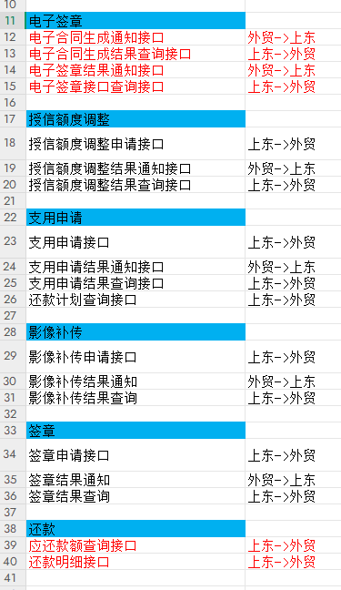
 | 对公信贷系统使用oracle数据库一个汉字占3个字符
序号 | 支持交易 | 服务中文名称 | 提供方服务标识 | 服务提供方 | 服务消费方系统 | 接口支持交易 | 交易内容 | 备注
1 | 授信交易 | 授信申请接口 | IP:PORT/route/sdApply/credApply | 外贸-对公信贷系统 | 上东芯链 | 用于发起授信申请
2 |  | 授信申请结果查询接口 | IP:PORT/input/sdApply/credReulQuery | 外贸-对公信贷系统 | 上东芯链 | 用于机构查询授信申请结果
3 |  | 授信申请结果通知接口 | SDROOT/api/fotic/notify/credit-apply | 上东芯链 | 外贸-对公信贷系统 | 用于异步通知机构授信申请结果
4 |  | 授信额度调整接口 | IP:PORT/route/sdApply/credLimitEdit | 外贸-对公信贷系统 | 上东芯链 | 用于发起授信额度调整申请
5 |  | 授信额度调整结果查询接口 | IP:PORT/route/sdApply/credLimitEditQuery | 外贸-对公信贷系统 | 上东芯链 | 用于机构查询授信调整申请结果
6 |  | 授信额度调整结果通知接口 | SDROOT/api/fotic/notify/credit-adjust | 上东芯链 | 外贸-对公信贷系统 | 用于异步通知机构授信调整申请结果
7 |  | 被授权人信息调整申请接口 | IP:PORT/route/sdApply/credAuthEdit | 外贸-对公信贷系统 | 上东芯链
8 |  | 被授权人信息调整结果查询接口 | IP:PORT/input/sdApply/credAuthEditQuery | 外贸-对公信贷系统 | 上东芯链
9 |  | 被授权人信息调整结果通知接口 | SDROOT/api/fotic/notify/auth-change | 上东芯链 | 外贸-对公信贷系统
10 | 电子签章 | 电子合同申请接口 | IP:PORT/route/sdApply/contApply | 外贸-对公信贷系统 | 上东芯链
11 |  | 电子合同生成通知接口 | SDROOT/api/fotic/notify/contract | 上东芯链 | 外贸-对公信贷系统
12 |  | 电子合同生成结果查询接口 | IP:PORT/input/sdApply/contReulQuery | 外贸-对公信贷系统 | 上东芯链
13 |  | 签章结果通知接口 | SDROOT/api/fotic/notify/signature | 上东芯链 | 外贸-对公信贷系统
14 |  | 签章结果查询接口 | IP:PORT/input/sdApply/signReulQuery | 外贸-对公信贷系统 | 上东芯链
15 | 支用交易 | 支用申请接口 | IP:PORT/route/sdApply/supApply | 外贸-对公信贷系统 | 上东芯链 | 用于发起支用申请
16 |  | 支用申请结果查询接口 | IP:PORT/input/sdApply/supReulQuery | 外贸-对公信贷系统 | 上东芯链 | 用于机构查询支用申请结果
17 |  | 支用申请结果通知接口 | SDROOT/api/fotic/notify/loan-apply | 上东芯链 | 外贸-对公信贷系统 | 用于异步通知机构支用结果
18 |  | 还款计划查询接口 | IP:PORT/input/sdApply/repayPlanQuery | 外贸-对公信贷系统 | 上东芯链
19 |  | 影像补传申请接口 | IP:PORT/route/sdApply/imageUpload | 外贸-对公信贷系统 | 上东芯链
20 |  | 影像补传结果通知接口 | SDROOT/api/fotic/notify/image-upload | 上东芯链 | 外贸-对公信贷系统
21 |  | 影像补传结果查询接口 | IP:PORT/input/sdApply/imageUploadQuery | 外贸-对公信贷系统 | 上东芯链
23 | 还款交易 | 还款明细推送接口（包含线上/线下还款） | IP:PORT/route/sdApply/pushRepayDetails | 上东芯链 | 外贸-对公信贷系统
24 | 日终文件 | 借款账户收款流水（批量接口） |  | 外贸-对公信贷系统 | 上东芯链 | 用于接收上东推送的借款人实际收款结果

